記入例
事業者名：
JTB BÓKUN_商品登録シート |  | *記入例及び旅行者画面については「記入例」をご参考ください
・「JTB BÓKUN商品登録シート」に体験商品の情報（表示したい言語にて）の入力をお願いいたします。例：英語で表示したい場合は、本シートもすべて英語で入力
・商品の画像は商品作成ページより格納をお願いいたします。ファイル種類 .png、jpg、jpeg 一枚のファイルサイズは最大17MBです。
*必須 | 項目名 | 記入欄 （ポップアップをご確認ください） |  |  | 予備欄
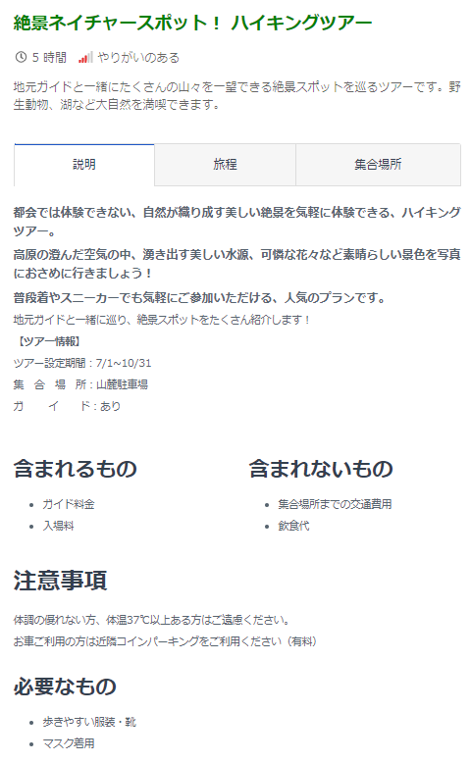
* | タイトル（140文字まで） | 絶景ネイチャースポット！ ハイキングツアー |  |  | 画像貼付不要
* | 商品タイプ/難易度 （プルダウンで選択） | ツアー／アクティビティ |  | やりがいのある
 | 所要時間 | 日 | 5 時間 | 分
 | 体験スケジュール | 山麓駐車場[標高 1,616m]→約45分(上り)→山小屋[標高 1,760m]→ 約55分(上り)→山頂[最高峰 2,026m]約40分(下り)→山小屋→約40分(平坦＆下り)→ 山麓駐車場[標高 1,616m] ※山小屋と山麓駐車場にはトイレがあります。
 | 体験の概要 | 地元ガイドと一緒にたくさんの山々を一望できる絶景スポットを巡るツアーです。野生動物、湖など大自然を満喫できます。
* | 体験の詳細 | 都会では体験できない、自然が織り成す美しい絶景を気軽に体験できる、ハイキングツアー。 高原の澄んだ空気の中、湧き出す美しい水源、可憐な花々など素晴らしい景色を写真におさめに行きましょう！ 普段着やスニーカーでも気軽にご参加いただける、人気のプランです。 地元ガイドと一緒に巡り、絶景スポットをたくさん紹介します！ |  |  | 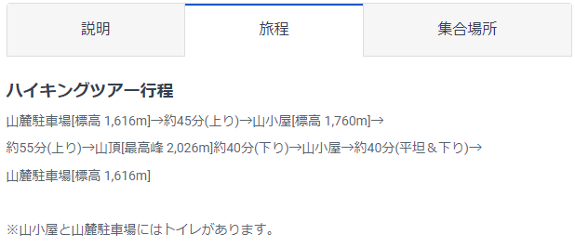 【ツアー情報】 ツアー設定期間：5/1～10/31 集合場所：山麓駐車場 ガイド：あり
 | 対応可能言語
 | テーマ➀ | ・優先入場
 | テーマ➁
 | テーマ➀
 | テーマ➁
 | カテゴリー➀ | ・アート/カルチャー
 | カテゴリー➁
 | カテゴリー➀
 | カテゴリー➁
 | 検索キーワード
 | 料金に含まれるもの | ガイド料金、入場料
 | 料金に含まれないもの | 集合場所までの交通費用、飲食代
 | 注意事項 （旅行者へのご案内事項） | 体調の優れない方、体温37℃以上ある方はご遠慮ください。 お車ご利用の方は近隣コインパーキングをご利用ください（有料）
 | 持ち物 | 歩きやすい服装・靴 マスク着用
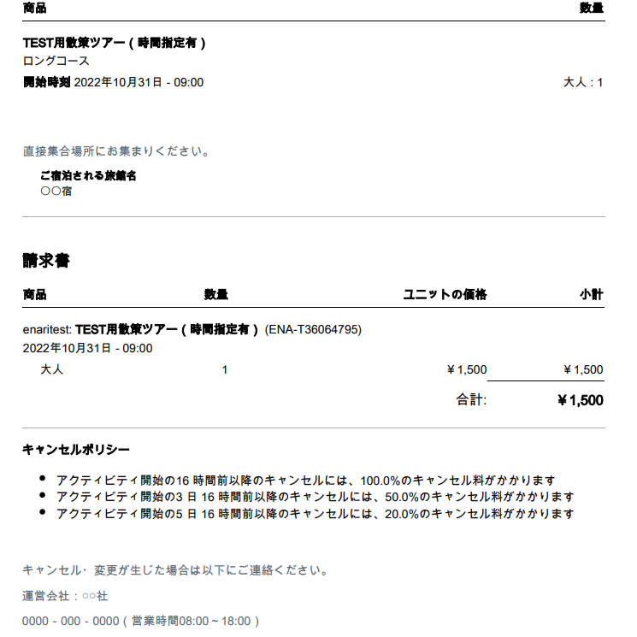
 | チケット追記 | キャンセル・変更が生じた場合は以下にご連絡ください。 運営会社：○○社 0000－000－0000（営業時間08:00～18:00）
 | 追加オプション
 | 体験紹介動画のURL
予約受付関連
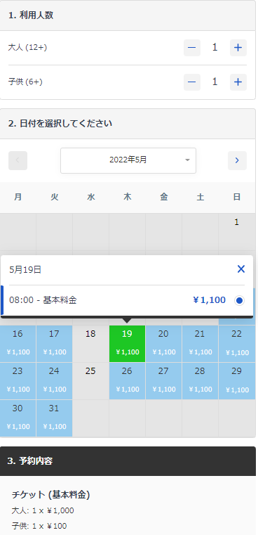
* | 日時指定有り無し (プルダウンで選択） | ①日時選択
* | 上記設問で①を選択した場合、開始時刻をご入力（複数可） | 8:00:00
 | 上記設問で③選択した場合、営業時間、パスの有効期限をご入力
 | 催行期間 | 5/1～10/31
* | 予約受付締切日 （プルダウンで選択 ） | ③開始時間に関わらず●日前の●時●分まで受付
 | 上記設問で②と③を選択した場合、指定時間をご入力ください | 1 | 23 | 59
* | 即時予約可否 （プルダウンで選択） | ②在庫制限ありの即時予約可
 | 上記設問で③を選択した場合、リクエストへの回答締め切り日 | 日 | 時間 | 分以内に回答
* | 1予約あたり受付人数 | 1名～ 10名
 | 体験の催行人数 （1予約あたりの受付人数と同じ場合は空欄で可） | 1名～ 40名 |  | ※車両料金の場合は最大の台数をご入力ください
料金関連
* | 料金設定（大人） | 大人（12歳以上）1,000円/人
 | 料金設定（小人） | 子供（6歳～11歳）100円/人
 | 料金設定に関する補足①団体料金 | 10名以上のグループの場合、1人当たり800円
 | 料金設定に関する補足②シーズン料金 | ゴールデンウイーク（5/1～5/8）期間中は通常料金＋500円/人
* | 取消料規定 | 全額返金可能です。
集合場所＆送迎関連
* | エリア区分 （プルダウンで選択）
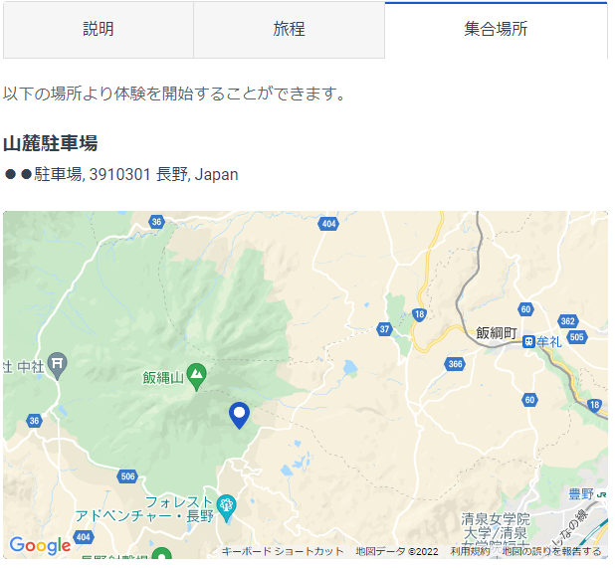
* | 集合方法 （プルダウンで選択） | 現地集合のみ
* | 現地集合場所（複数可）・住所 | ●●市●●駐車場 長野県●●市●●町1-2-3
 | お迎え場所（複数可）
 | お送りサービスについて
予約にあたり必要な旅行者情報
* | 必要な代表者情報 （任意欄は必要であれば□に✓） | 代表者名(姓) |  | 必須
 |  | 代表者名(名) |  | 必須
 |  | Eメール |  | 必須
 |  | 電話番号 |  | 必須
 |  | 国籍 |  | 必須
 |  | 性別 |  | 必須
 |  | 住所 |  | 必須
 |  | 生年月日 |  | 必須
 |  | 言語 |  | 必須
 |  | メルマガ配信 |  | 必須
 |  | 会社名 |  | 任意
 |  | パスポートID |  | 任意
 |  | パスポート有効期限 |  | 任意
 | 同行者情報について （プルダウンで選択）
 | 上記設問で②を選択した場合、必要な同行者情報をチェックしてください。 | 同行者名(姓) |  | 必須
 |  | 同行者名(名) |  | 必須
 | 回答任意は「必須」を削除してください。 | Eメール |  | 必須
 |  | 電話番号 |  | 必須
 |  | 国籍 |  | 必須
 |  | 性別 |  | 必須
 |  | 会社名 |  | 必須
 |  | パスポートID |  | 必須
 |  | パスポート有効期限 |  | 必須
 |  | 住所 |  | 必須
 |  | 生年月日 |  | 必須
 |  | 言語 |  | 必須
 | 質問① 旅行者回答形式 （プルダウンで選択） | グループ形態は？

 | 質問② 旅行者回答形式 （プルダウンで選択） | 駅や空港からの交通手段は？ 例）駅からタクシー利用、等

 | 質問③ 旅行者回答形式 （プルダウンで選択） | 前のページにて入力いただいたEメールアドレスへ、今後和歌山県の観光情報やアンケートなどをお知らせしても宜しいでしょうか

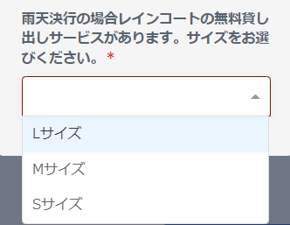
 | 自由質問 旅行者回答 | 雨天決行の場合レインコートの無料貸し出しサービスがあります。サイズをお選びください。
 |  | Sサイズ、Mサイズ、Lサイズ

 |  |  |  |  |  | TRUE
 |  |  |  |  |  | TRUE
 |  |  |  |  |  | TRUE
 |  |  |  |  |  | TRUE

